Sheet1
스테이지 1
 | 맵 랜덤 생성 방식 플로우 차트
 | 맵이 매번 랜덤으로 생성되기 때문에 게임에서 가장 중요한 부분 |  | 스테이지가 가지고 있는 정보 (상점, 몬스터, 배경 등등)
시작 | 어떤 방식으로 생성 될 것인지, 어떻게 구성될 것인지에 대한 부분 |  | 맵이 가지고 있는 정보 (타일의 개수)

이지 난이도
맵 패턴
10개
 | 난이도 선택 | 다양한 패턴의 맵을 만들어두고 조립
 | 이지/노말/하드 | 맵 패턴 안에서는 입,출구가 여러 개 존재
선택 | 타일 수 결정 | 스테이지 입,출구는 하나씩 존재
예/아니오 |  |  |  |  | 스테이지 선택
노멀 난이도
 | 배치 끝난 이후 출구 배치 |  |  |  | 난이도 선택
맵 패턴
15개
 |  |  |  |  | 맵 패턴 DB
 | 몬스터 마다 차지하는 타일 개수가 다르다 |  |  |  | 난이도에 따라서 맵 개수 설정
처리 | 맵 안에 반드시 배치되어야 하는 아이템, 몬스터 존재 |  |  |  | 스테이지 입구 배치
맵 패턴
20개
값 계산/대입 |  |  |  |  | 스테이지에 상점이 포함되어 있는가?
하드 난이도
 |  |  |  |  | 맵 랜덤 배치
 | 최소간격, 최대간격 |  |  |  | 배치가 끝나면 타일 개수를 계산해서 가장 먼 거리에 보스방 배치
데이터 입출력 | 일정 타일 숫자안에 최소, 최대 몹 개수 |  |  |  | 보스방 뒤에 출구 배치
입력(출력) |  |  |  |  | 맵에서 연결되지 않는 통로 타일들 벽 타일로 변환 | (무결성 검사)
스테이지 입구 배치
 | 출구 : 입구에서 타일개수를 계산에서 가장 먼 곳에 배치 |  |  |  | 일반 맵에만 난이도에 따라서 엘리트 몬스터 배치
 |  |  |  |  | 일반 맵에만 몬스터를 타일 개수에 맞춰서 배치
출력 |  |  |  |  | 타일당 몹 개수가 최대치를 초과하는가? | (몹 무결성 검사)
 |  |  |  |  | 초과 숫자만큼 다른 공간으로 재배치
상점타일
포함?
상점 패턴 1개
추가
 | 맵 패턴안에 존재하는 입 출구가 이어지는 패턴으로 연결 |  |  |  | 스테이지 DB에 존재하는 아이템이 있는가? | 필요업산?
 | 입출구 최대 개수 |  |  |  | 맵에 랜덤 배치
 | 자동으로 배치하는 규칙 |  |  |  | 맵 생성 종료

맵 랜덤배치
 | 상점타일 안에는 몬스터가 제외

배치가 끝났는가?
 | 맵이 어떻게 난이도에 맞게 설정이 되는지 |  | 별도의 알고리즘 설명 해주자
 |  |  | 따로 옆으로 빼서 점선으로
 | 패턴은 하나의 출구와 입구만 존재한다
 | 패턴 안에서 다양한 갈림길을 만들어 길이 다양하게 나뉘어지는 것처럼
 | 보이도록 한 것 | 아니였네….
 | 입출구가 모두 연결되는지 무결성 확인하면서 생성하면
입구에서 가장 먼 거리에 출구 배치
반드시 모든 패턴에는 통로가 4개 존재 | 맵마다 입출구 개수는 패턴에 따라서 다름
전부 다 연결한 후에 연결되지 않은 | 연결은 입출구를 기준으로 랜덤으로 연결됨 |  |  | 엘리트 몬스터 1마리 = 타일 10개 차지
통로는 벽으로 바꿈 | 만약 연결되지않은 입출구가 있을 경우 벽으로 막음 |  |  | 일반 몬스터 1마리 = 타일 3개 차지
연결은 반드시 통로끼리 연결되도록 | 맵은 반드시 하나 이상의 출입구가 존재해야함
맵 타일 개수 계산

이지 난이도
엘리트 몬스터
1마리 까지로 제한
 | 맵 상호작용 아이템 어떻하지
 | 못가는 곳들은 어떻게 구현해야 할까
 | 숨겨진 아이템 같은건 그냥 구석에 두고
 | 통로 자체는 반드시 모든 캐릭터가 이동가능하게 만들어두자
 | 높은 곳에 안가도 클리어 가능하게

노멀 난이도
엘리트 몬스터
3마리 까지로 제한

엘리트 몬스터
7마리 까지로 제한

타일 개수에 맞춰 몬스터 배치

Sheet2
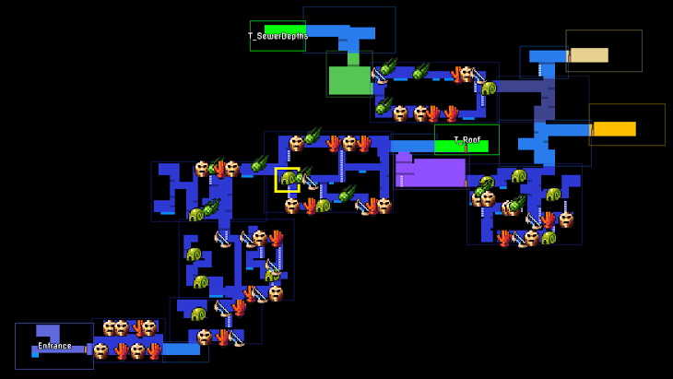
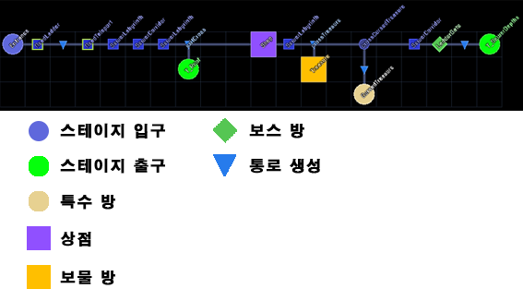
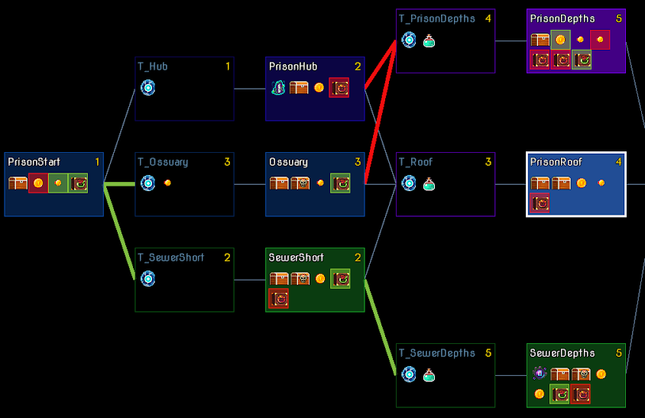

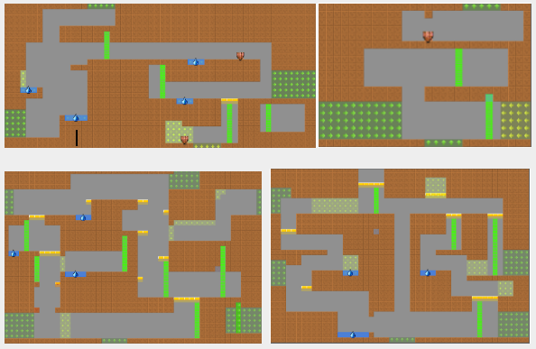

입출구에 방향값을 주면
같은 방향값을 가진 맵과
연결됨

맵 패턴 안에다가
어디에 몬스터가 젠될지
정해두자

엘리트 몬스터가 나오는
맵은 따로 패턴으로 두자.
상점 맵 패턴처럼

Sheet3
스테이지 선택
시작

난이도 선택

선택
예/아니오
쉬움
보통
어려움

처리
값 계산/대입
일반맵 10개
일반맵 15개
일반맵 20개

데이터 입출력
입력(출력)
배경, 몬스터 타입
스테이지DB에서 읽어옴

출력

상점이 존재하는 스테이지인가?

상점맵 1개

스테이지 입구 배치

맵 생성 알고리즘
모든 맵은 상하좌우로 최소 4개 이상의 출입구가 존재하는 형태로 만들어져 있다.
맵의 출입구 부분은 별도의 표시를 해두고, 이후 언제든지 다른 타일로 변경이 가능한 상태로 둔다.
입구는 반드시 출구 부분에만 연결되며, 출구도 반드시 입구 부분에만 연결된다.
위의 조건을 만족하는 상태로 랜덤배치된다.

선택된 N개의 맵을 맵 생성 알고리즘에 맞춰 배치

일반 맵의 유효 타일 수를 계산해서 입구에서 가장 먼 곳에 보스방 배치
유효타일 계산 방법
맵 안에서 파괴가 불가능한 벽을 제외한 나머지 부분을 모두 유효타일로 계산한다.
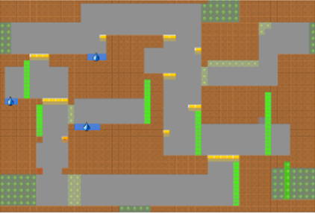

보스방 출구에 스테이지 출구 배치

맵에 연결되지 않은 출입구가 존재할 시 벽으로 전환
몬스터 배치 알고리즘
스테이지 DB를 참조하여 몬스터 종족값이 일치하는 몬스터 테이블만 읽어온다.
일반 몬스터 - 3개의 타일값
엘리트 몬스터 - 10개의 타일값
맵이 가지고 있는 타일 수를 최대값으로 잡고, 몬스터 생성시 맵의 타일 수를 넘지 않는 만큼 최대한 생성됨.
몬스터는 일반맵 안의 유효한 타일 위치 중 랜덤으로 배치된다.
엘리트 몬스터는 숫자에 제한이 있다.
쉬움 - 1마리, 보통 - 3마리, 어려움 - 7마리
몬스터 마다 각 개체를 기준으로 10칸의 타일 이내에 몬스터 숫자가 5마리를 넘어갈 경우, 이 조건을 만족하지 않는 위치로 재배치 된다.

몬스터 배치 알고리즘에 맞춰서 몬스터를 맵에 배치

맵 생성 종료

